Sheet1
1. Определение- набор от дискови устройства които се управляват от специален контролер, като компютъра ги счита за един независим диск с голям капацитет. 2.Райд масивите се използват се за подобряване производителността на дисковете и повишаване надеждността на информацията в сървъра. Един райд масив може да бъде реализиран както чрез отделно хардуерно устройство, така и като софтуерна част от операционната среда.
Петър Янков Герджиков 11 г номер 22
Стандартни RAID нива | Изображение | с какво се характеризира | до колко устройства
RAID 0 | 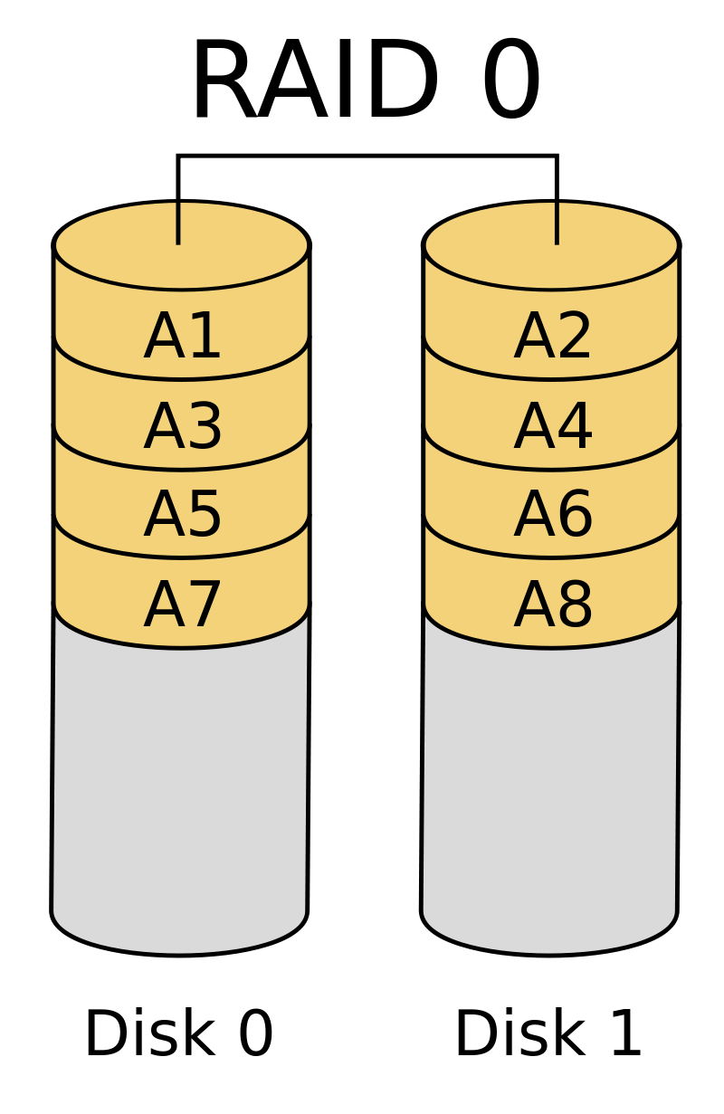 | Няма защита на информацията. Представлява чист стрипинг без дублиране на данни. | Минимум 2 устройства.
RAID 1 | 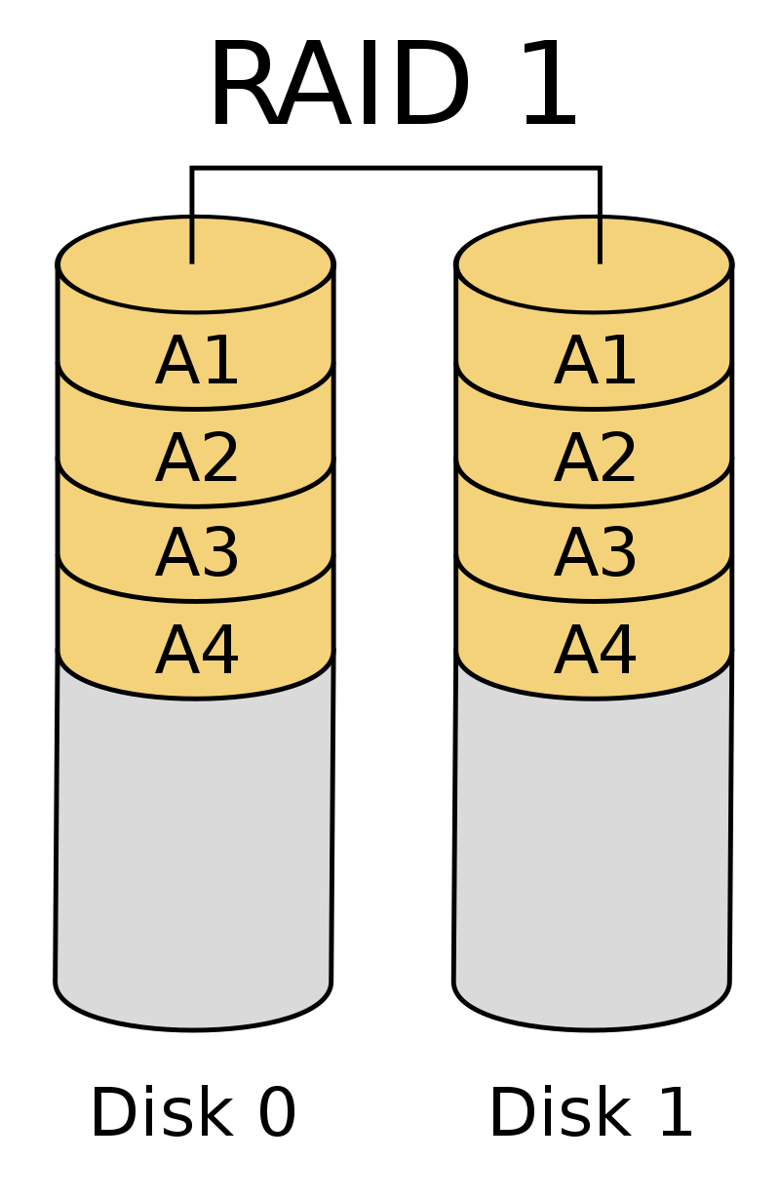 | Има употребена зашита на данните. Изцяло се основава на mirroring- информацията се копира огледално на наличните дискове. | Минимум 2 устройства.
RAID 2 | 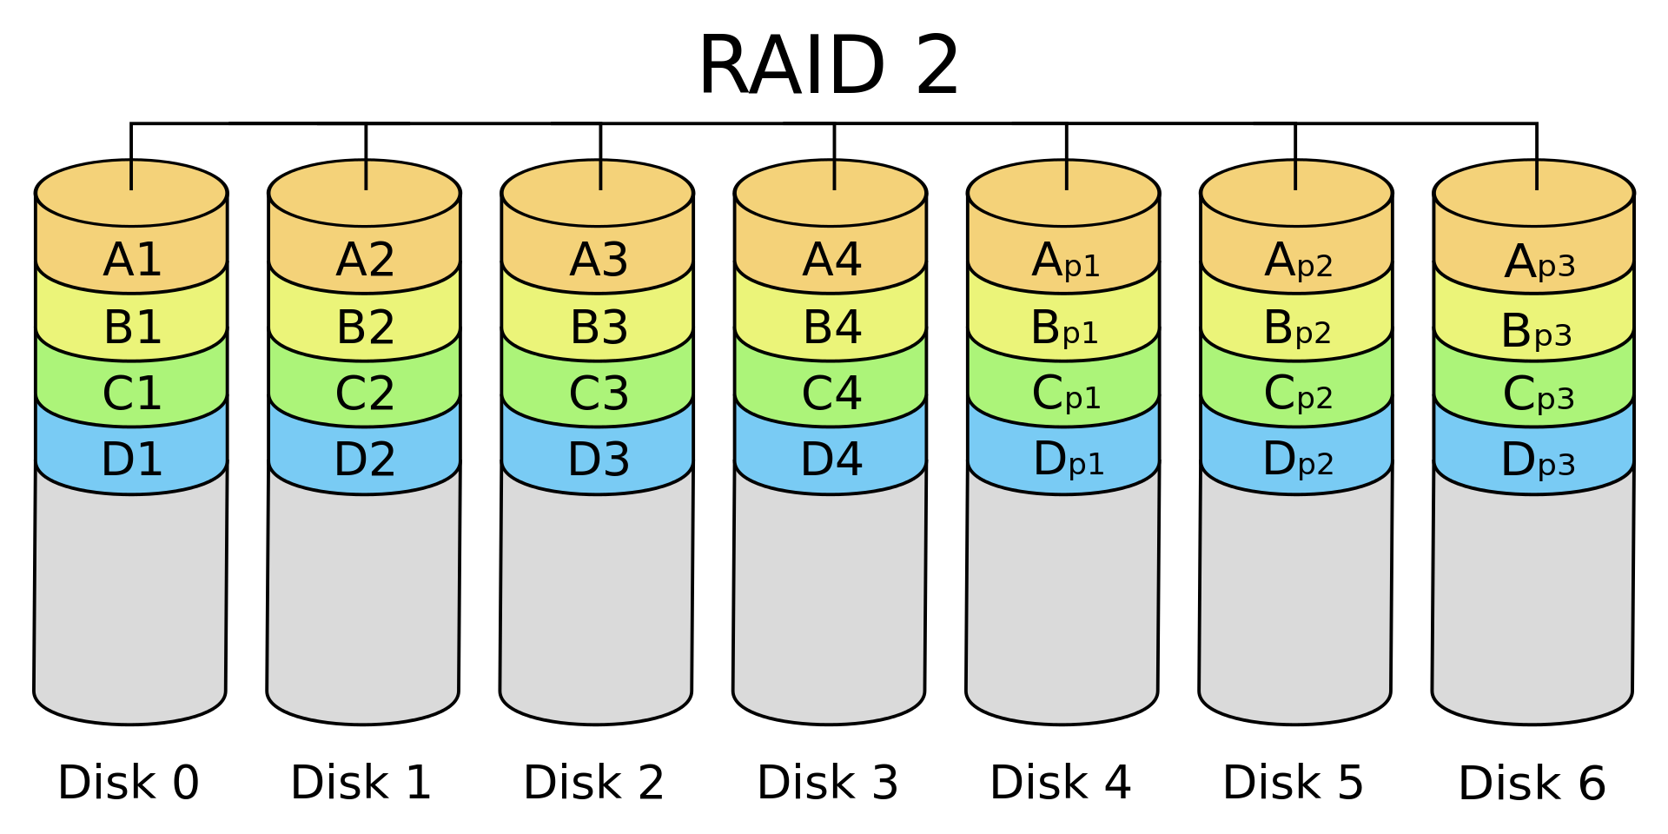 | Информацията се разделя на блокове и се записва последователно на дисковете от масива. Състои се част от левъл стрипинг с отдадено Hamming-code parity. | Hamming-code parity се изчислява чрез съответстващи битове и се съхранява поне на един parity drive.
RAID 3 | 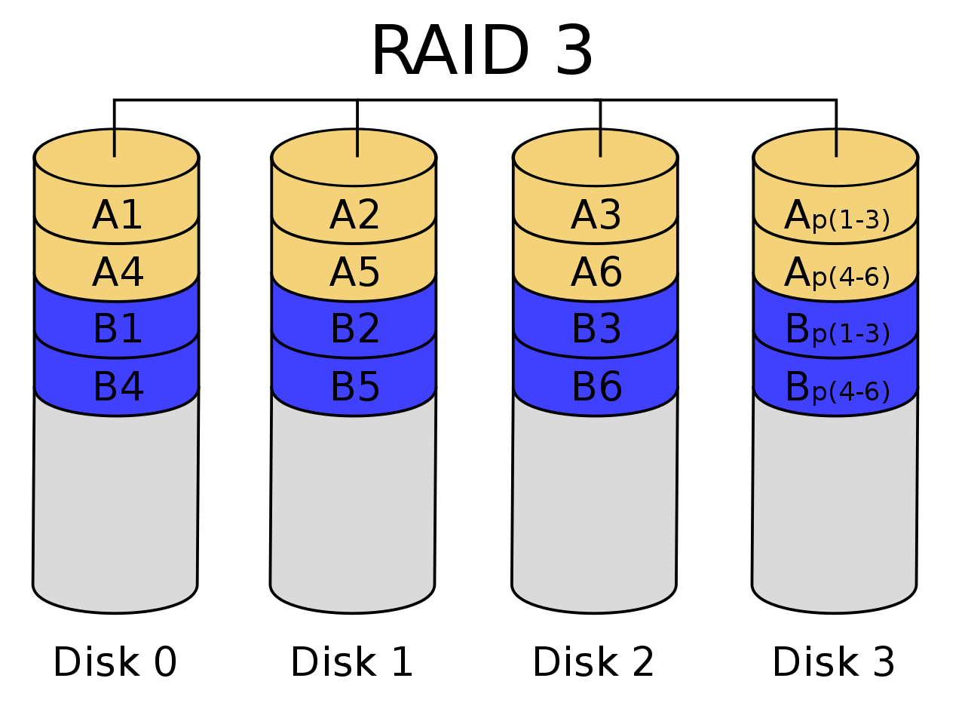 | Прилича на ниво 2, блоковете се записват последователно по дисковете от масива, като 1 от дисковете се заделя за съхранение на единиците за четност. | RAID 3 работи като RAID 0- използва байт левъл стрипинг- но използва допълнителен диск в масива.
RAID 4 | 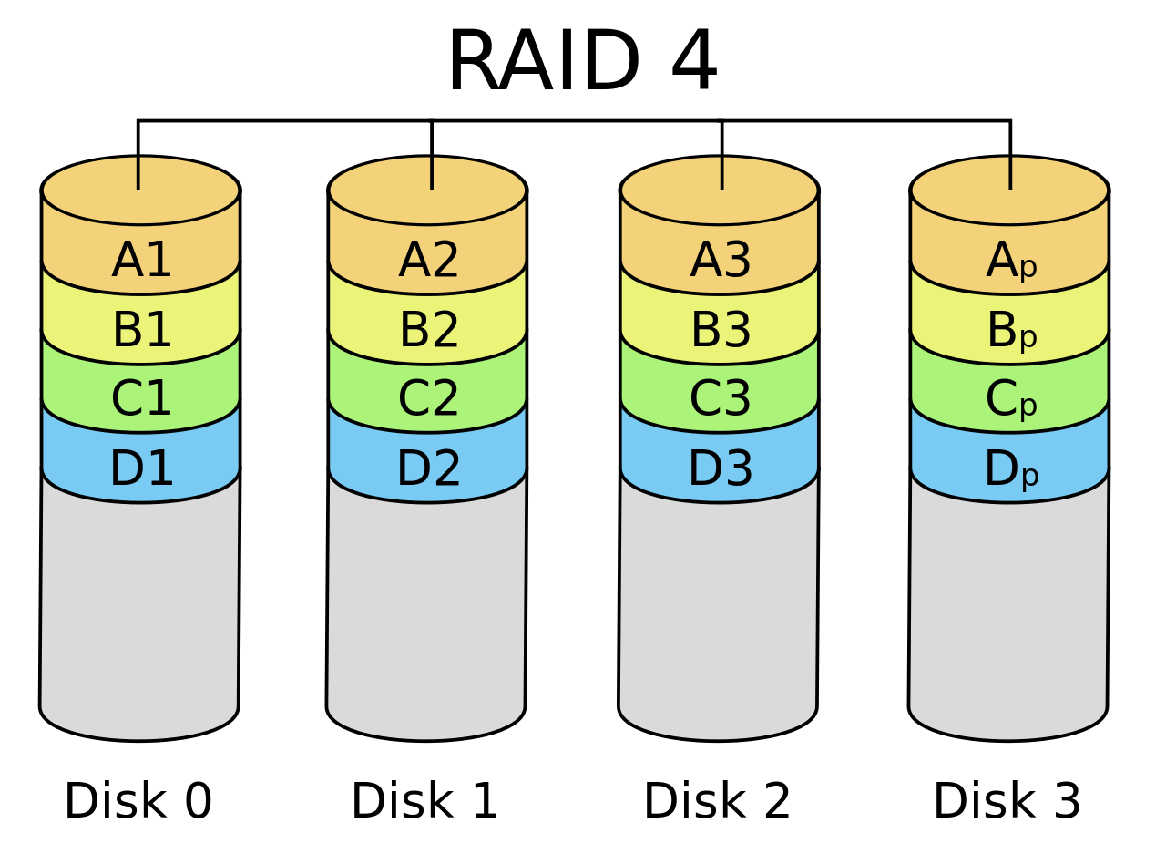 | Разп. се изпълнява като при второ и трето ниво и отново се изп. на устройство за съхранение на кодовете за четност. За разлика от 2 и 3 където обработването на 2 заявки е невъзможно, при ниво 4 може да се осъществи. Това предп. за по-добра скорост на четене. При това ниво колкото повече устройства се включват, ефективността му се увеличава. | Изискват се поне 3 твърди диска с еднакъв капацитет.
RAID 5 | 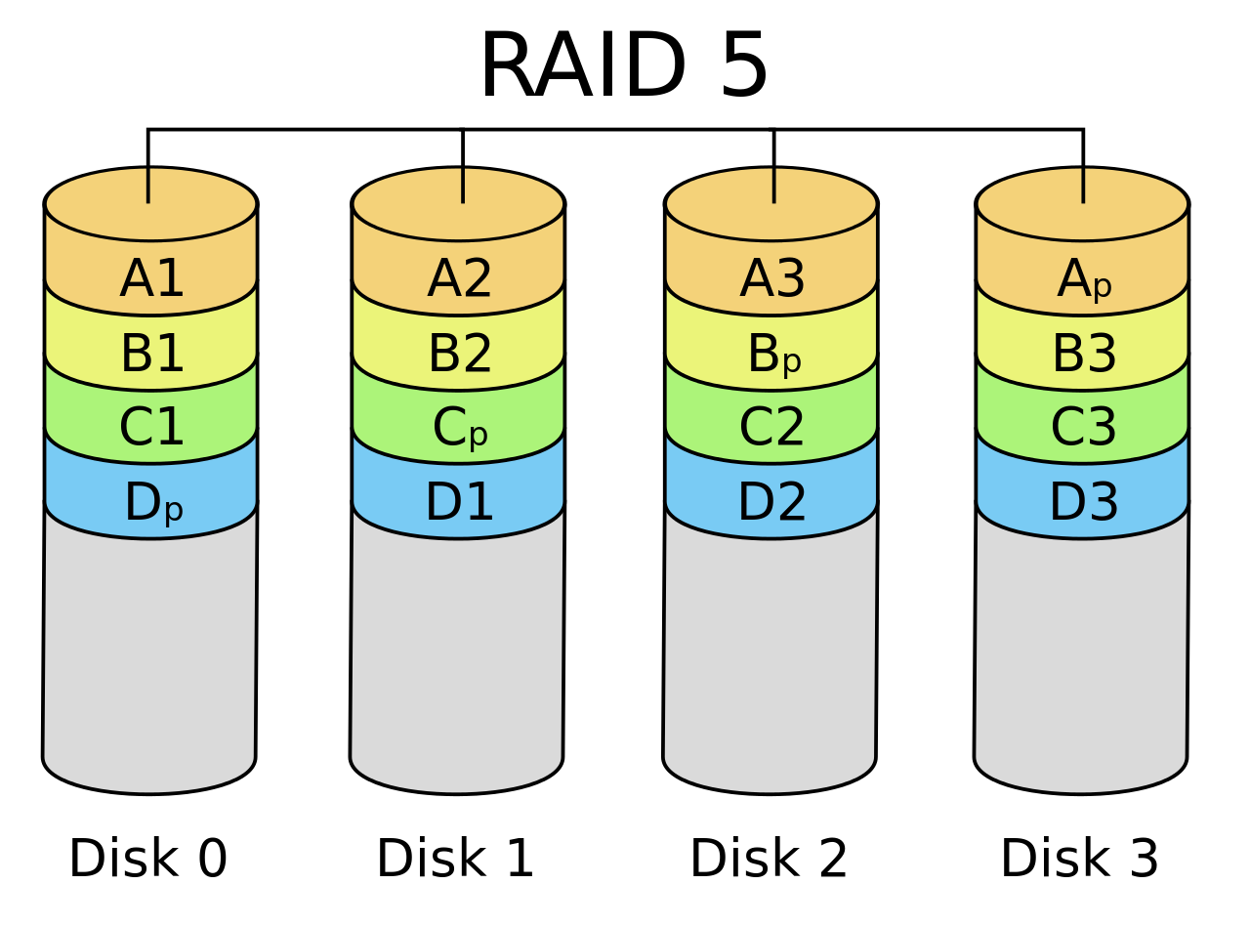 | Характеризира се отново с разделяне на блокове на данни с кодове за отчетност. Не е подходящо за голямо натоварване. | Минимум 3 диска.
RAID 6 | 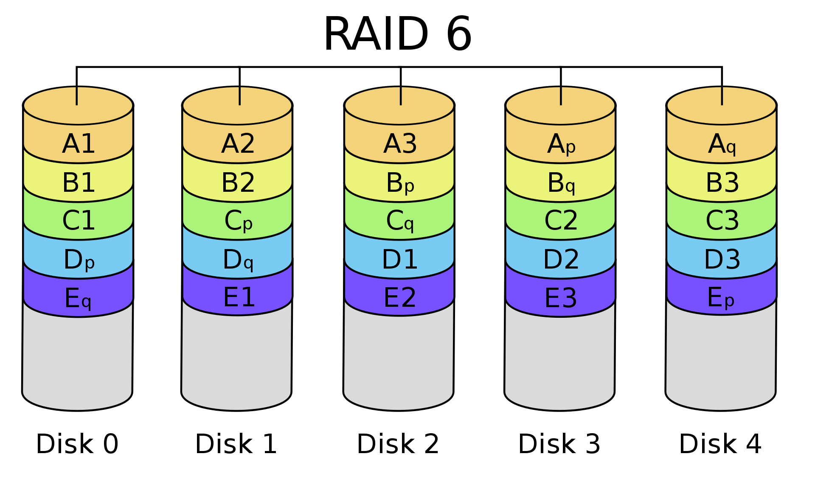 | Подобен на райд 5, но при него има двойно разпр. за битовете за четност. Това ниво предлага по-висока надеждност на съхранение на информация за сметка на по-малко място и производителност. | Минималния брой устройства са 4.
RAID 1+0 | 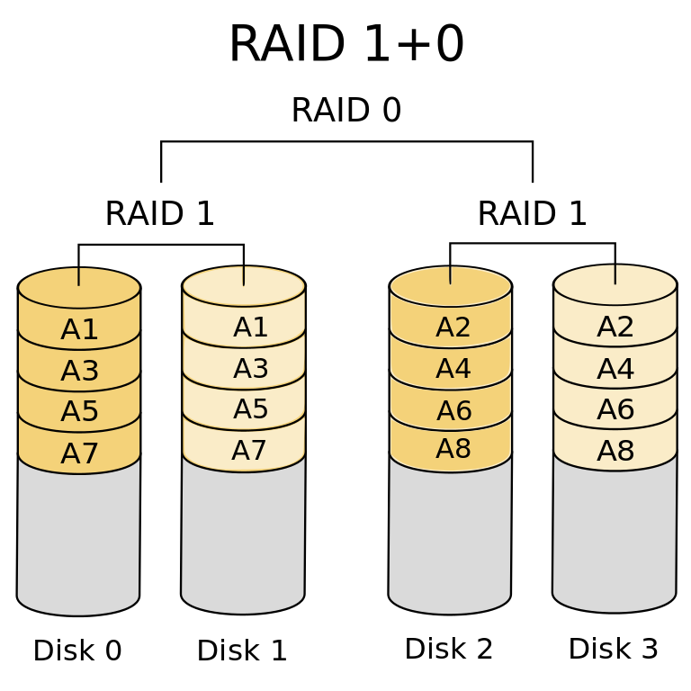 | Комбинация от райд 1 и райд 0. В този случай блоковете от данни се записват огледално и едновременно с това се разпр. на двойка дискове. Има голяма производителност и защита на данните от райд 1. Масивът тук може да понесе много загуба на устройства стига да има един огледален запис. | Цената на този масив е доста по-висока тъй като се изискват минимум 4 диска.
RAID 0+1 | 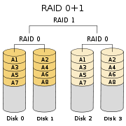 | Схемата за функциониране е обратна на 1+0. Информацията се разпространява на блокове и после се разпределя, но тук рискът от загуба на информация е още по-голям от 1+0. | Минимум 4 диска, също висока цена.
RAID 0+3 | 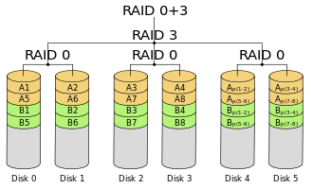 | Обединява начините на работа на райд 0 и райд 3. Използва се стрипинг както при райд 0, но разпр. на блоковете е по схемата на райд 3. Така се увеличава надеждността на райд 3, но се увеличава и цената.
RAID 5+0 | 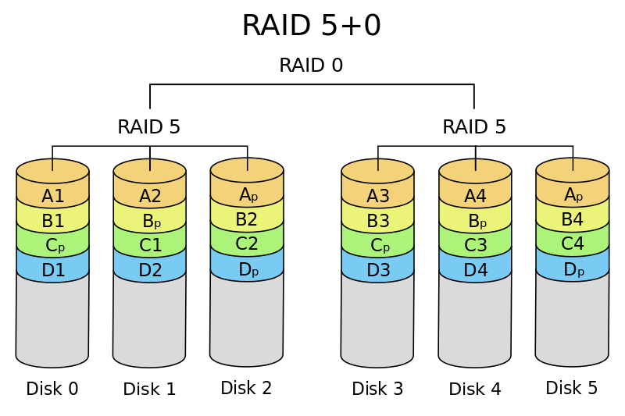 | Представлява съчетание между разпр. на битовете за четност при райд 5 със стрипинг от райд 0. Голямо предимство е че се повишава надеждността на райд 5 и няма риск за данните. | Минимум 6 диска.
RAID 7 | 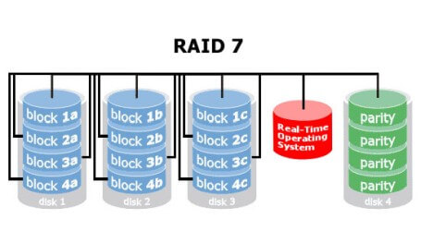 | Тази райд система е запазена марка за големите корпорации. Най-голямото предимство е максимален трансфер на четене на данните, независимо от размера. Начина на работа обединява райд 3 и райд 4 но предлага много голяма производителност. Много трудно се намира и е много скъпа.

